EN Drawing Part 1
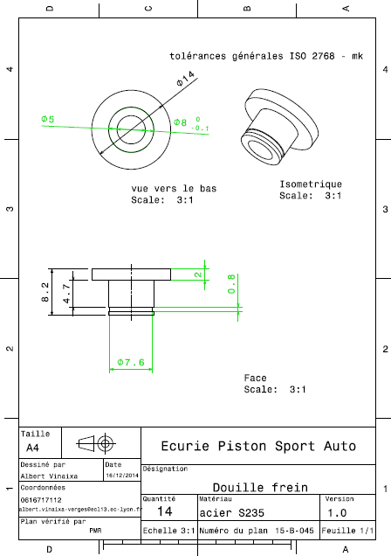
Drawing part : | EN 01001

